Vĩ mô
 | Câu hỏi | Hình ảnh | Đúng | Sai1 | Sai2 | Sai3
1 | Khi Chính phủ thực hiện phá giá tiền tệ, nguyên nhân nào khiến cán cân thương mại sụt giảm tạm thời gây ra hiệu ứng tuyến J? |  | Giá tương đối của hàng hóa xuất khẩu so với hàng hóa nhập khẩu giảm đi | Lượng hàng hóa xuất khẩu giảm đi | Lượng hàng hóa xuất khẩu tăng lên | Giá tương đối của hàng hóa xuất khẩu so với hàng hóa nhập khẩu tăng lên
2 | Theo lý thuyết lợi thế so sánh, điều nào sau đây là không đúng? | 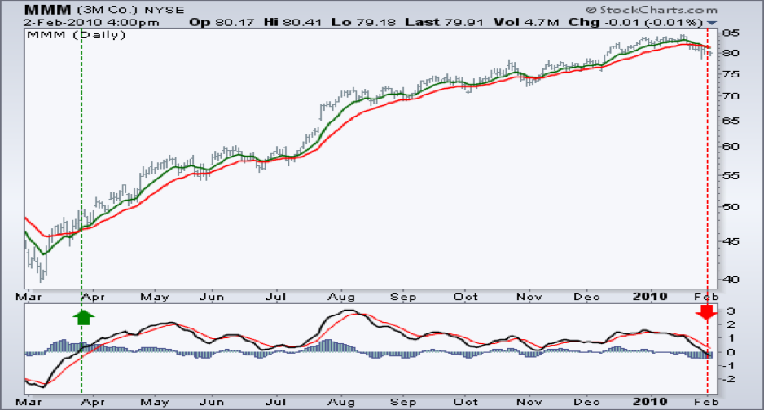 | Một nước muốn trao đổi thương mại có lợi thì phải có lợi thế tuyệt đối đối với ít nhất là một mặt hàng. | Một nước vẫn có thể thu lợi từ thương mại ngay cả khi chi phí tuyệt đối trong sản xuất mọi mặt hàng đều cao hơn. | Một quốc gia có lợi thế so sánh đối với một hàng hóa nếu nó sản xuất hàng hóa đó với chi phí tương đối thấp hơn nước khác. | Nếu các nước chuyên môn hóa sản xuất mặt hàng có lợi thế so sánh sau đó trao đổi thì tổng lượng hàng hóa sẽ gia tăng.
3 | Trong cơ chế tỷ giá hối đoái cố định, nếu tỷ giá hối đoái của đồng ngoại tệ trên thị trường đang thấp hơn mức NHTW công bố thì NHTW nên: |  | Bán nội tệ và mua ngoại tệ | Bán ngoại tệ và mua nội tệ | Nâng giá đồng nội tệ | Không can thiệp
4 | Thông tin về tỷ giá giữa các đồng tiền như sau: 20.000 VND/USD; 1,25 USD/EUR và 1,5 USD/GBP. Một chai rượu vang được bán với giá 19 EUR tại Paris, 27 USD tại New York,16 GBP tại London và 520.000 VND tại Hà Nội. Nơi rượu vang bán với giá đắt nhất là: |  | New York | Hà Nội | Paris | London
5 | Giả sử tỷ lệ giữ tiền mặt so với tiền gửi là 28%, tỷ lệ dự trữ bắt buộc là 10%, tỷ lệ dự trữ dư thừa là 2% và lượng cung tiền là 12.800 tỷ đồng. Lượng tiền cơ sở là: |  | 4.000 tỷ đồng | 3.800 tỷ đồng | 4.520 tỷ đồng | 3.778 tỷ đồng
 | Câu hỏi |  | Đúng | Sai1 | Sai2 | Sai3
1 | Hệ thống ngân hàng có 10 nghìn tỷ đồng tiền dự trữ, với tỷ lệ dự trữ bắt buộc 10% và không có dự trữ dư thừa; dân chúng nắm giữ 5 nghìn tỷ tiền mặt. Khi hệ thống NHTM quyết định nắm giữ dự trữ dư thừa 2,5% và mọi nhân tố khác không đổi thì mức cung tiền sẽ: |  | Giảm 20 nghìn tỷ | Không thay đổi | Giảm 10 nghìn tỷ | Giảm 25 nghìn tỷ
2 | Giả sử tỷ lệ tiền mặt so với tiền gửi là 26%, tỷ lệ dự trữ bắt buộc là 8%, tỷ lệ dự trữ dư thừa là 2%. Nếu NHTW muốn tăng lượng cung tiền thêm 2100 tỷ đồng thông qua nghiệp vụ thị trường mở thì NHTW cần: |  | Mua 600 tỷ đồng trái phiếu chính phủ | Bán 600 tỷ đồng trái phiếu chính phủ | Mua 420 tỷ đồng trái phiếu chính phủ | Bán 420 tỷ đồng trái phiếu chính phủ
3 | Đồng tiền nào không dùng để tính lãi suất LIBOR? |  | AUD | CHF | USD | GBP
4 | Giá của những chiếc điện thoại Iphone được nhập khẩu từ Mỹ tăng lên sẽ làm cho: |  | CPI tăng và chỉ số điều chỉnh GDP không đổi | CPI và chỉ số điều chỉnh GDP đều tăng | CPI tăng và chỉ số điều chỉnh GDP giảm | Chỉ số điều chỉnh GDP tăng và CPI không đổi
5 | Liên minh châu Âu (EU) không có đặc điểm nào trong các đặc điểm sau: |  | Có chung chính sách tài khóa | Có chung chính sách tiền tệ | Thống nhất hệ thống pháp luật | Tự do di chuyển vốn khối nội
 | Câu hỏi |  | Đúng | Sai1 | Sai2 | Sai3
1 | Trên thị trường chứng khoán, cổ phiếu lên giá làm cho giá trị của cải của các hộ gia đình tăng thêm, đồng thời các nhà nghiên cứu đưa tiến bộ khoa học công nghệ vào quá trình sản xuất thì có thể dự đoán chắc chắn rằng: |  | Sản lượng tăng | Mức giá giảm | Mức giá và sản lượng đều tăng | Sản lượng không đổi và mức giá giảm
2 | Nếu các nhà hoạch định chính sách không can thiệp khi xảy ra một cú sốc cung bất lợi thì: |  | Sản lượng giảm, mức giá tăng trong ngắn hạn nhưng sẽ trở về trạng thái cân bằng trong dài hạn | Sản lượng giảm và mức giá tăng trong cả ngắn hạn và dài hạn | Mức giá tăng còn sản lượng giảm trong ngắn hạn nhưng sau đó quay về sản lượng cân bằng trong dài hạn | Sản lượng giảm còn mức giá tăng trong ngắn hạn nhưng sau đó quay về mức giá cân bằng trong dài hạn
3 | Khi nền kinh tế gặp phải một cú sốc cung bất lợi, nếu muốn ổn định sản lượng thì Chính phủ cần phải thực hiện: |  | Chính sách tài khóa và tiền tệ nới lỏng làm tăng tổng cầu | Chính sách tài khóa và tiền tệ nới lỏng làm tăng tổng cung | Chính sách tài khóa và tiền tệ thắt chặt làm giảm tổng cầu | Chính sách tài khóa và tiền tệ thắt chặt làm giảm tổng cung
4 | Giả sử ban đầu nền kinh tế ở trạng thái cân bằng tại mức sản lượng tiềm năng. Sau đấy giá các nguyên liệu thiết yếu nhập khẩu tăng mạnh. Theo mô hình tổng cung tổng cầu, điều gì sẽ xảy ra với mức giá và sản lượng trong dài hạn? |  | Mức giá và sản lượng không đổi | Mức giá tăng và sản lượng giảm | Mức giá tăng và sản lượng không đổi | Mức giá tăng và sản lượng tăng
5 | Nếu lãi suất danh nghĩa là 10%, tỷ lệ lạm phát là 6% và thuế suất là 20% thì lãi suất thực tế sau thuế là bao nhiêu? |  | 2% | 1% | 4% | 3%
 | Câu hỏi |  | Đúng | Sai1 | Sai2 | Sai3
1 | Ai là người từng giữ chức vụ Tổng bí thư Đảng Cộng sản Việt Nam và được xem là người mở đường và có công lớn nhất cho công cuộc Đổi mới nền kinh tế Việt Nam. |  | Nguyễn Văn Linh | Trường Chinh | Đỗ Mười | Lê Duẩn
2 | Đâu không phải là mặt hàng phải chịu thuế tiêu thụ đặc biệt? |  | Vàng trang sức | Thuốc lá | Rượu bia | Xăng dầu
3 | Cơ quan Nhà nước nào dưới đây chịu trách nhiệm trước Chính phủ thực hiện chức năng quản lý nhà nước trong lĩnh vực giá cả: |  | Bộ Tài chính | Bộ Công thương | Ban Kinh tế Trung ương | Ngân hàng Nhà nước Việt Nam
4 | Lãi suất tái chiết khẩu hiện tại của Ngân hàng Nhà nước Việt Nam là bao nhiêu: |  | 4,25% | 6,25% | 6,5% | 5,00%
5 | Trong một nền kinh tế đóng, nếu Chính phủ tăng thuế tự định và chi tiêu cùng một lượng như nhau thì điều gì sẽ xảy ra: |  | Sản lượng tăng và thâm hụt ngân sách giảm | Sản lượng giảm và thâm hụt ngân sách giảm | Sản lượng tăng và thâm hụt ngân sách giảm | Sản lượng giảm và thâm hụt ngân sách tăng

Chứng khoán
 | Câu hỏi | Đúng | Sai1 | Sai2 | Sai3
1 | Trong ngày đầu tiên lên sàn HOSE, giá tham chiếu của mã cổ phiếu NTD được xác định là 50.000 VND. Nhà đầu tư muốn mua cổ phiếu NTD, khi đặt lệnh giao dịch, mức giá nào sau đây sẽ không hợp lệ | 65,000 | 60,000 | 45,000 | 40,000
2 | Những doanh nghiệp nào ít bị ảnh hưởng bởi chu kì kinh tế | TLG, NET, MCH | TLH, LDG, DGW | DGC, FIT, STB | TMT, TCH, HHS
3 | Nhóm cổ phiếu nào sau đây không cùng thuộc một ngành | VGC, VCG, NLG, LTG | MPC, ABT, HVG, IDI | TMT, HHS, TCH, HTL | VJC, HVN, ANV, MAS
4 | Giá tham chiếu trên sàn UPCOM được xác định như thế nào | Bình quân gia quyền của các giá giao dịch thực hiện theo phương thức khớp lệnh liên tục của ngày giao dịch gần nhất trước đó. | Giá đóng cửa phiên hôm trước | Giá có khối lượng giao dịch lớn nhất được khớp phiên hôm trước | Giá tham chiếu được xác định bằng giá đóng cửa của ngày giao dịch liền kề trước đó.
5 | Công ty NTD mua chứng khoán mua 1 trái phiếu của công ty TTT với tổng giá trị là $1.000.000 với mục đích nắm giữ cho đến khi đáo hạn. Sau 1 năm giá thị trường của số trái phiếu đó giảm $300.000. Công ty NTD đã nhận được lãi coupon năm đó là $150.000. Khi đó, trên báo cáo tài chính của NTD cuối năm sẽ ghi nhận | Ghi nhận $1.000.000 ghi nhận vào chứng khoán nắm giữ cho đến khi đáo hạn, $150.000 ghi nhận vào tài khoản doanh thu tài chính | Ghi nhận $700.000 ghi nhận vào chứng khoán nắm giữ cho đến khi đáo hạn, $300.000 ghi nhận vào tài khoản lãi lỗ đã thực hiện và $150.000 ghi nhận doanh thu tài chính | Ghi nhận $700.000 ghi nhận vào chứng khoán nắm giữ cho đến khi đáo hạn, $150.000 ghi nhận doanh thu tài chính | Ghi nhận $700.000 ghi nhận vào chứng khoán nắm giữ cho đến khi đáo hạn, $150.000 lãi/lỗ đã thực hiện
6 | Ngân hàng đầu tiên đáp ứng và hoàn tất việc triển khai dự án Basel II là | Ngân hàng TMCP Phương Đông | Ngân hàng TMCP Ngoại Thương Việt Nam | Ngân hàng TMCP Đầu tư và Phát triển Việt Nam | Ngân hàng TMCP Hải Dương
7 | Đâu là cổ phiếu không thuộc nhóm ngành ô tô - vận tải | MAS | HAX | SVC | HTL
8 | Theo Quyết định số 18/2007/QĐ-NHNN qui định tỷ lệ trích lập dự phòng tối thiểu đối với các ngân hàng về nợ nhóm 3 (nợ dưới chuẩn) là bao nhiêu? | 20% | 30% | 40% | 50%
9 | Ngân hàng hiện tại có hệ số NIM (tỷ lệ thu nhập lãi cận biên) cao nhất là | Ngân hàng Thương mại Cổ phần Việt Nam Thịnh Vượng | Ngân hàng Thương mại cổ phần Ngoại thương Việt Nam | Ngân hàng Thương mại Cổ phần Công thương Việt Nam | Ngân hàng Thương mại Cổ phần Quân đội
10 | 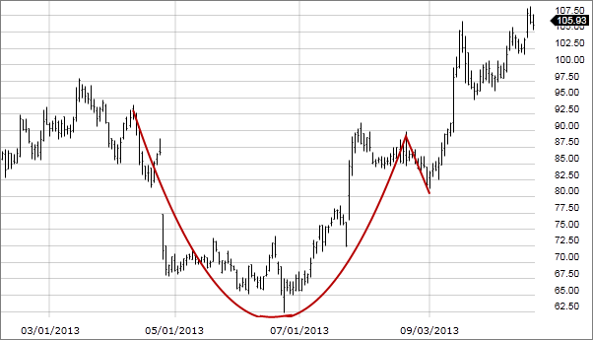 Đây là mẫu hình gì | Cup and handle | Double Top | Double Bottom | Flag
 | Câu hỏi | Đúng | Sai1 | Sai2 | Sai3
1 | Trong ngày đầu tiên lên sàn HNX, giá tham chiếu của mã cổ phiếu NTD được xác định là 50.000 VND. Nhà đầu tư muốn mua cổ phiếu NTD, khi đặt lệnh giao dịch, mức giá nào sau đây sẽ không hợp lệ | 70,000 | 65,000 | 45,000 | 40,000
2 | Cổ phiếu NTD được giao dịch trên sàn HOSE với giá tham chiếu ngày hôm nay là 20.000. Hỏi mức giá mà các nhà đầu tư không được phép giao dịch trong phiên giao dịch hôm nay là bao nhiêu | 18,000 | 18,600 | 20,500 | 21,000
3 | Nhóm cổ phiếu nào sau đây không cùng thuộc một ngành | DNP, DAG, DCM, DIC | CTD, HBC, HDG, VC7 | TMT, HHS, TCH, HTL | LIX, NET, DGC, ASA
4 | Giá tham chiếu trên sàn HNX được xác định thế nào | Giá tham chiếu được xác định bằng giá đóng cửa của ngày giao dịch liền kề trước đó. | Giá trung bình phiên hôm trước | Giá có khối lượng giao dịch lớn nhất được khớp phiên hôm trước | Không có đáp án nào đúng
5 | Theo Điều 84 Luật Doanh Nghiệp, cổ đông sáng lập công ty cổ phần bị hạn chế quyền chuyển nhượng cổ phần của mình trong bao lâu kể từ ngày được cấp giấy đăng kí kinh doanh | 3 năm | 6 tháng | 1 năm | 2 năm
6 | Các mã chứng khoán ngành bảo hiểm là | BVH, BMI, BIC, PVI | BVH, BMI, VIC, PVI | BVH, BID, BIC, PVI | BID, BMI, BIC, PVI
7 | Điều kiện nào không phải là yếu tố được xét đến khi đưa một mã cổ phiếu vào rổ chỉ số cổ phiếu VN30 | ROE | Giá trị vốn hóa | Tỷ lệ free-float | Thanh khoản
8 | Theo dự thảo Quyết định sửa đổi Quyết định số 87/QĐ-UBCK 2018, tỷ lệ ký quỹ ban đầu tối thiểu của các công ty chứng khoán là | 60% | 50% | 40% | 70%
9 | Công ty NTD mua chứng khoán mua 1 trái phiếu của công ty TTT với tổng giá trị là $1.000.000 với mục đích nắm giữ cho đến khi đáo hạn. Sau 1 năm giá thị trường của số trái phiếu đó giảm $300.000. Công ty NTD đã nhận được lãi coupon năm đó là $150.000. Khi đó, trên báo cáo tài chính của NTD cuối năm sẽ ghi nhận | Ghi nhận $1.000.000 ghi nhận vào chứng khoán nắm giữ cho đến khi đáo hạn, $150.000 ghi nhận vào tài khoản doanh thu tài chính | Ghi nhận $700.000 ghi nhận vào chứng khoán nắm giữ cho đến khi đáo hạn, $300.000 ghi nhận vào tài khoản lãi lỗ đã thực hiện và $150.000 ghi nhận doanh thu tài chính | Ghi nhận $700.000 ghi nhận vào chứng khoán nắm giữ cho đến khi đáo hạn, $150.000 ghi nhận doanh thu tài chính | Ghi nhận $700.000 ghi nhận vào chứng khoán nắm giữ cho đến khi đáo hạn, $150.000 lãi/lỗ đã thực hiện
10 | 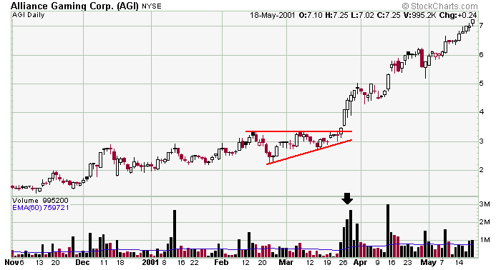 Đây là mẫu hình gì | Ascending Triangle | Flag | Darvas Box | Triple Top
 | Câu hỏi | Đúng | Sai1 | Sai2 | Sai3
1 | Trong ngày đầu tiên lên sàn UPCOM, giá tham chiếu của mã cổ phiếu NTD được xác định là 50.000 VND. Nhà đầu tư muốn mua cổ phiếu NTD, khi đặt lệnh giao dịch, mức giá nào sau đây sẽ không hợp lệ | 80,000 | 70,000 | 60,000 | 40,000
2 | Cổ phiếu NTD được giao dịch trên sàn UPCOM với giá tham chiếu ngày hôm nay là 20.000. Hỏi mức giá mà các nhà đầu tư không được phép giao dịch trong phiên giao dịch hôm nay là bao nhiêu | 23,100 | 19,500 | 21,500 | 22,500
3 | Cổ phiếu của doanh nghiệp nào hoạt động trong lĩnh vực sản xuất - lắp ráp ô tô tải | TMT | HAX | HHS | SVC
4 | Nếu bạn mua 100 cổ phiếu NTD thứ 6 ngày 18/10 thì phải đến ngày bao nhiêu bạn mới được phép bán số cổ phiếu đó | Thứ 4 ngày 23/10 | Thứ 2 ngày 21/10 | Thứ 3 ngày 22/10 | Bán luôn được ngay
5 | Sàn nào trong 3 sàn giao dịch chứng khoán không có phiên ATO và ATC | UPCOM | UPCOM và HNX | HNX | Không đáp án nào đúng
6 | Công ty NTD mua chứng khoán mua 1 trái phiếu của công ty TTT với tổng giá trị là $1.000.000 với mục đích nắm giữ cho đến khi đáo hạn. Sau 1 năm giá thị trường của số trái phiếu đó giảm $300.000. Công ty NTD đã nhận được lãi coupon năm đó là $150.000. Khi đó, trên báo cáo tài chính của NTD cuối năm sẽ ghi nhận | Ghi nhận $1.000.000 ghi nhận vào chứng khoán nắm giữ cho đến khi đáo hạn, $150.000 ghi nhận vào tài khoản doanh thu tài chính | Ghi nhận $700.000 ghi nhận vào chứng khoán nắm giữ cho đến khi đáo hạn, $300.000 ghi nhận vào tài khoản lãi lỗ đã thực hiện và $150.000 ghi nhận doanh thu tài chính | Ghi nhận $700.000 ghi nhận vào chứng khoán nắm giữ cho đến khi đáo hạn, $150.000 ghi nhận doanh thu tài chính | Ghi nhận $700.000 ghi nhận vào chứng khoán nắm giữ cho đến khi đáo hạn, $150.000 lãi/lỗ đã thực hiện
7 | Nhóm cổ phiếu nào sau đây không cùng thuộc một ngành | STB, SLS, BHS | BCC, HT1, LCC | ACL, VHG, ABT | HAX, HHS, SVC
8 | Tại một thời điểm nhất định, nếu tất cả các trái phiếu có thể chuyển đổi đều được trái chủ đổi thành cổ phiếu phổ thông thì | EPS cơ bản giảm | EPS không đổi | EPS pha loãng giảm | Tổng nguồn vốn tăng
9 | Quỹ đầu tư nước ngoài đầu tư vào thị trường chứng khoán Việt Nam nào hiện có giá trị tài sản ròng lớn nhất | Vietnam Enterprise Investment Ltd | Tundra Vietnam | Market Vectors Vietnam ETF | Mutual Fund Elite
10 | 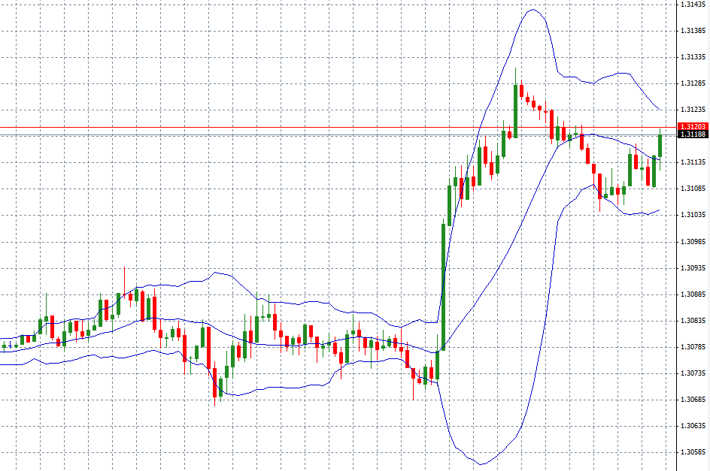 Đây là loại chỉ báo nào trong phân tích kĩ thuật | Bollinger Band | RSI | MACD | Moving Average
 | Câu hỏi | Đúng | Sai1 | Sai2 | Sai3
1 | Nguyên tắc nào sau đây không nằm trong bộ nguyên tắc khớp lệnh theo qui định của các sàn chứng khoán | Ưu tiên về khối lượng | Ưu tiên về giá | Ưu tiên về thời gian | Không có đáp án nào đúng
2 | Lệnh thị trường MP là lệnh | Là lệnh mua/bán chứng khoán tại mức giá bán thấp nhất/ giá mua cao nhất hiện có trên thị trường. | Là lệnh mua hoặc lệnh bán chứng khoán tại một mức giá xác định | Là lệnh đặt mua hoặc đặt bán chứng khoán tại mức giá mở cửa | Là lệnh đặt mua hoặc đặt bán chứng khoán tại mức giá đóng cửa
3 | Theo Điều 84 Luật Doanh Nghiệp, cổ đông sáng lập công ty cổ phần bị hạn chế quyền chuyển nhượng cổ phần của mình trong bao lâu kể từ ngày được cấp giấy đăng kí kinh doanh | 3 năm | 6 tháng | 1 năm | 2 năm
4 | Trong tháng 12, Vietnam Beverage - công ty do Tập đoàn bia Thái Lan ThaiBev của tỷ phú Thái Lan Charoen Sirivadhanabhakdi nắm giữ 49% vốn đã chi 110.000 tỷ đồng để mua lại cổ phần của doanh nghiệp nào mà Bộ Công Thương công bố thoái vốn | SAB | VNM | BHN | VCG
5 | Nhà đầu tư được phép giao dịch ký quỹ đối với cổ phiếu đã IPO sau bao lâu nếu đủ điều kiện của Uỷ ban Chứng khoán Nhà nước và được đưa vào danh sách được phép giao dịch ký quỹ | 6 tháng | 3 tháng | 9 tháng | 12 tháng
6 | Bạn có thể đặt lệnh ATC khi giao dịch trên sàn | HOSE và HNX | HOSE, HNX, UPCOM | HOSE và UPCOM | HNX và UPCOM
7 | Nhóm cổ phiếu nào sau đây không cùng thuộc một ngành | VCB, MBB, LPB, TVB | FTS, MBS, SSI, VND | HPG, TLH, VIS, NKG | HUT, CTI, CII, HTI
8 | Đây là doanh nghiệp mà Bộ Quốc Phòng đã thoái vốn trong năm 2017 | Công ty Cổ phần Tập đoàn Hà Đô | Tổng CTCP Bia - Rượu - Nước giải khát Hà Nội | Tổng Công ty Viglacera | Tổng Công ty Cổ phần Xuất nhập khẩu và Xây dựng Việt Nam
9 | Công ty NTD mua chứng khoán mua 1 trái phiếu của công ty TTT với tổng giá trị là $1.000.000 với mục đích nắm giữ cho đến khi đáo hạn. Sau 1 năm giá thị trường của số trái phiếu đó giảm $300.000. Công ty NTD đã nhận được lãi coupon năm đó là $150.000. Khi đó, trên báo cáo tài chính của NTD cuối năm sẽ ghi nhận | Ghi nhận $1.000.000 ghi nhận vào chứng khoán nắm giữ cho đến khi đáo hạn, $150.000 ghi nhận vào tài khoản doanh thu tài chính | Ghi nhận $700.000 ghi nhận vào chứng khoán nắm giữ cho đến khi đáo hạn, $300.000 ghi nhận vào tài khoản lãi lỗ đã thực hiện và $150.000 ghi nhận doanh thu tài chính | Ghi nhận $700.000 ghi nhận vào chứng khoán nắm giữ cho đến khi đáo hạn, $150.000 ghi nhận doanh thu tài chính | Ghi nhận $700.000 ghi nhận vào chứng khoán nắm giữ cho đến khi đáo hạn, $150.000 lãi/lỗ đã thực hiện
10 | 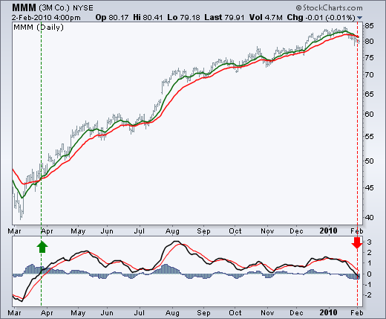 Đây là chỉ báo gì trong phân tích kĩ thuật | MACD | RSI | Bollinger Band | Moving Average

